首页搜索
测试场景 | 并发 |  |  | 响应时间 |  |  |  |  |  |  |  | 业务处理能力 |  | 事务成功率
首页搜索 | 关键事务 | Concurrent Type | Load Duration | Minimum | Average | Maximum | Std. Deviation | 90 Percent | Pass | Fail | Stop | TPS Avg. | TPS Max.
 | 首页搜索 | 300在线200并发 | 30m | 0.071 | 0.638 | 21.349 | 0.299 | 0.996 | 454967 | 6 | 9 | 244.474 | 362 | 100.00%
返回
 | 硬件资源情况 |  | 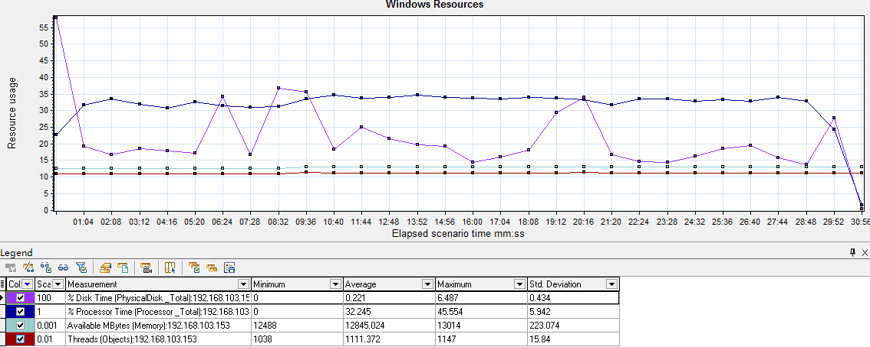
 | 其它性能指标 |  | 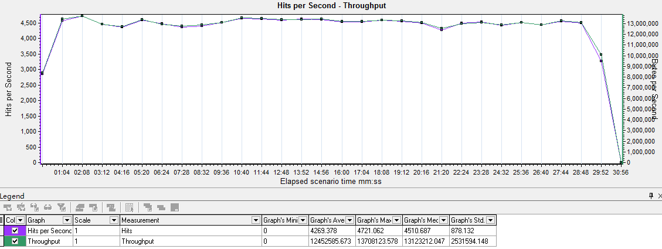
 | 分析描述 |  | 综上所述，“首页搜索”500在线200并发持续30mins的情况下，核心业务平均响应时间为0.638s，事务成功率100.00%，各资源情况良好，性能达到指定需求

校内资源搜索
测试场景 | 并发 |  |  | 响应时间 |  |  |  |  |  |  |  | 业务处理能力 |  | 事务成功率
校内资源搜索 | 关键事务 | Concurrent Type | Load Duration | Minimum | Average | Maximum | Std. Deviation | 90 Percent | Pass | Fail | Stop | TPS Avg. | TPS Max.
 | 校内资源搜索 | 300在线200并发 | 30m | 0.033 | 0.169 | 9.083 | 0.208 | 0.364 | 1213911 | 30 | 0 | 652.29 | 1074 | 100.00%
返回
 | 硬件资源情况 |  | 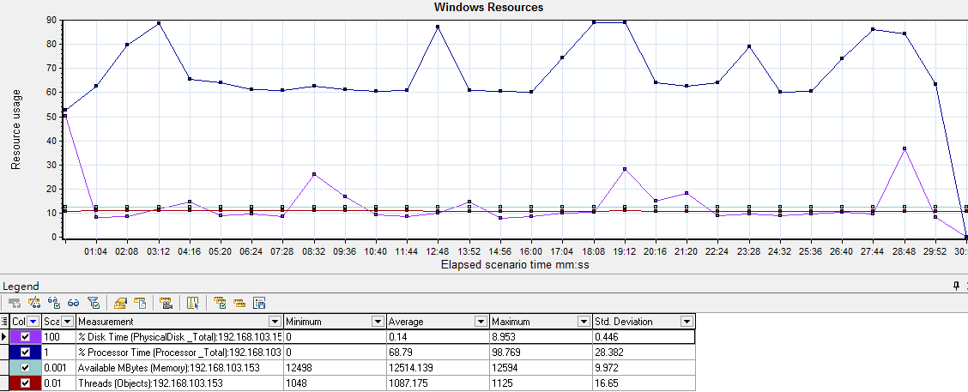
 | 其它性能指标 |  | 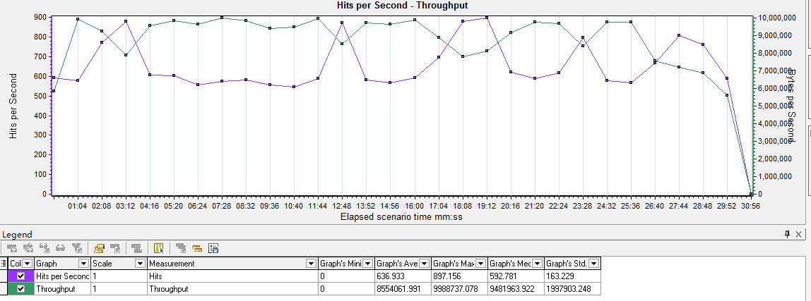
 | 分析描述 |  | 综上所述，“校内资源搜索”500在线200并发持续30mins的情况下，核心业务平均响应时间为0.169s，事务成功率100.00%，各资源情况良好，性能达到指定需求

校内资源左栏目
测试场景 | 并发 |  |  | 响应时间 |  |  |  |  |  |  |  | 业务处理能力 |  | 事务成功率
校内资源左栏目 | 关键事务 | Concurrent Type | Load Duration | Minimum | Average | Maximum | Std. Deviation | 90 Percent | Pass | Fail | Stop | TPS Avg. | TPS Max.
 | 校内资源左栏目 | 300在线200并发 | 30m | 0.107 | 0.483 | 8.756 | 0.207 | 0.75 | 603122 | 61 | 0 | 323.911 | 624 | 99.99%
返回
 | 硬件资源情况 |  | 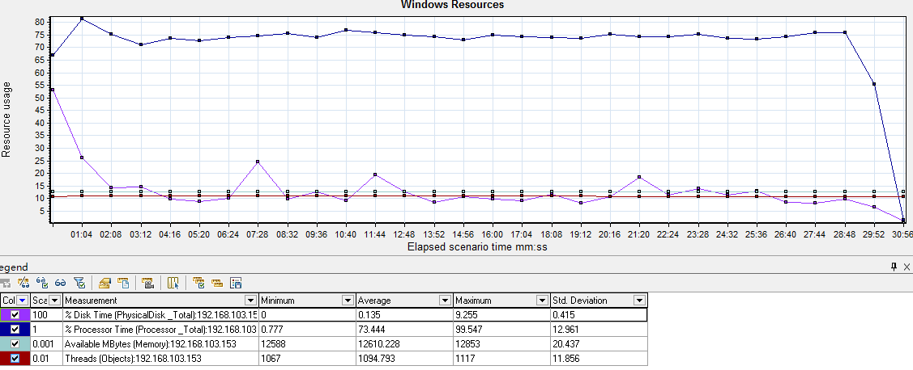
 | 其它性能指标 |  | 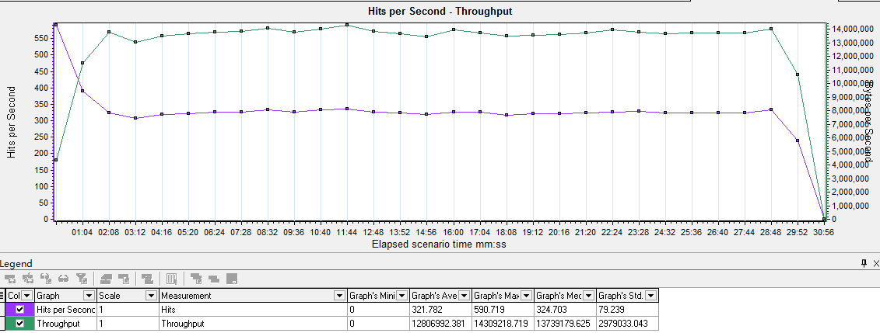
 | 分析描述 |  | 综上所述，“校内资源左栏目”500在线200并发持续30mins的情况下，核心业务平均响应时间为0.483s，事务成功率99.99%，各资源情况良好，性能达到指定需求

资源库首页
测试场景 | 并发 |  |  | 响应时间 |  |  |  |  |  |  |  | 业务处理能力 |  | 事务成功率
资源库首页 | 关键事务 | Concurrent Type | Load Duration | Minimum | Average | Maximum | Std. Deviation | 90 Percent | Pass | Fail | Stop | TPS Avg. | TPS Max.
 | 资源库首页 | 300在线200并发 | 30m | 0.056 | 1.463 | 22.644 | 0.891 | 2.629 | 209982 | 0 | 0 | 112.772 | 204 | 100.00%
返回
 | 硬件资源情况 |  | 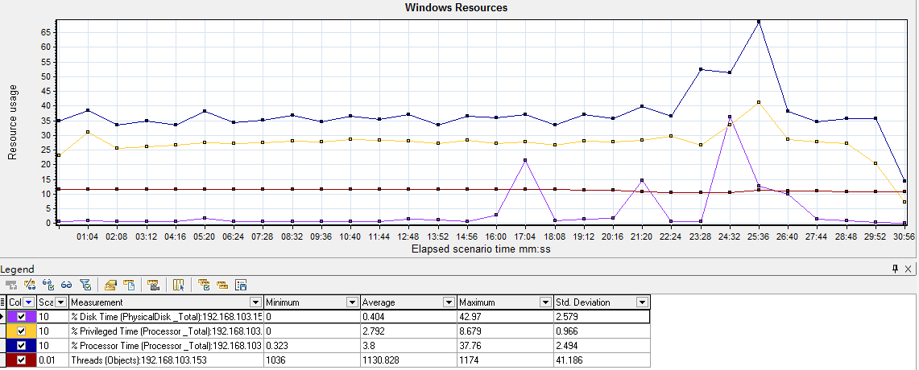
 | 其它性能指标 |  | 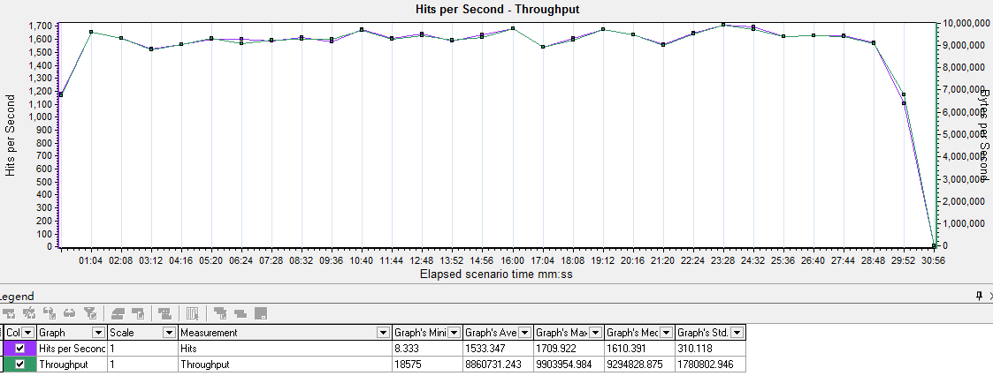
 | 分析描述 |  | 综上所述，“资源库首页”300在线200并发持续30mins的情况下，核心业务平均响应时间为1.463s，事务成功率100.00%，各资源情况良好，性能达到指定需求

我的上传页
测试场景 | 并发 |  |  | 响应时间 |  |  |  |  |  |  |  | 业务处理能力 |  | 事务成功率
我的上传页 | 关键事务 | Concurrent Type | Load Duration | Minimum | Average | Maximum | Std. Deviation | 90 Percent | Pass | Fail | Stop | TPS Avg. | TPS Max.
 | 我的上传页 | 300在线200并发 | 30m | 0.068 | 1.696 | 102.867 | 1.83 | 3.203 | 202780 | 16 | 4 | 108.904 | 158 | 99.99%
返回
 | 硬件资源情况 |  | 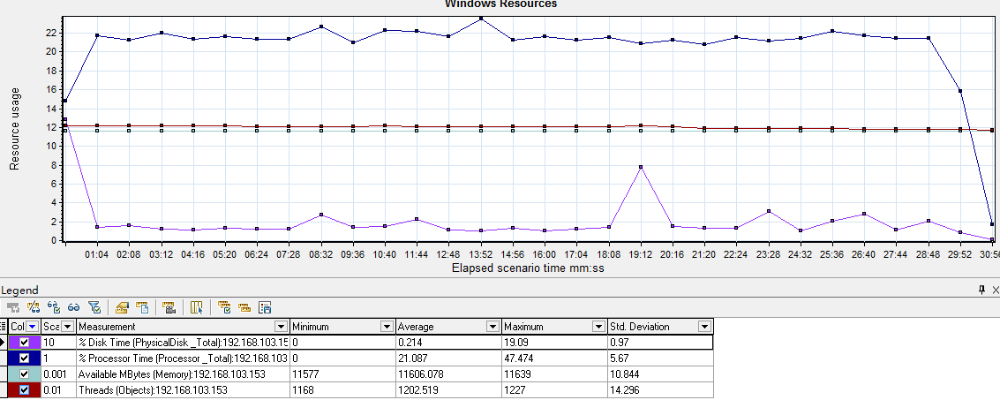
 | 其它性能指标 |  | 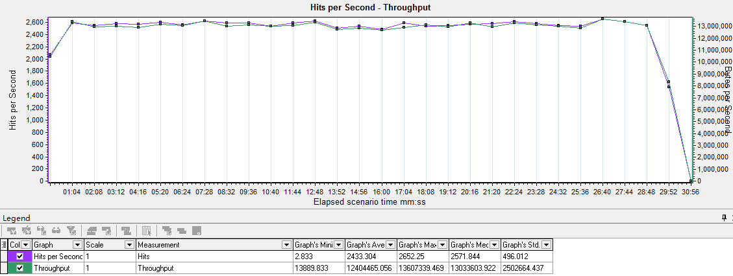
 | 分析描述 |  | 综上所述，“我的上传页”500在线200并发持续30mins的情况下，核心业务平均响应时间为1.696s，事务成功率99.99%，各资源情况良好，性能达到指定需求

我的下载页
测试场景 | 并发 |  |  | 响应时间 |  |  |  |  |  |  |  | 业务处理能力 |  | 事务成功率
我的下载页 | 关键事务 | Concurrent Type | Load Duration | Minimum | Average | Maximum | Std. Deviation | 90 Percent | Pass | Fail | Stop | TPS Avg. | TPS Max.
 | 我的下载页 | 300在线200并发 | 30m | 0.029 | 0.104 | 0.297 | 0.038 | 0.152 | 1208351 | 0 | 0 | 650.001 | 816 | 100.00%
返回
 | 硬件资源情况 |  | 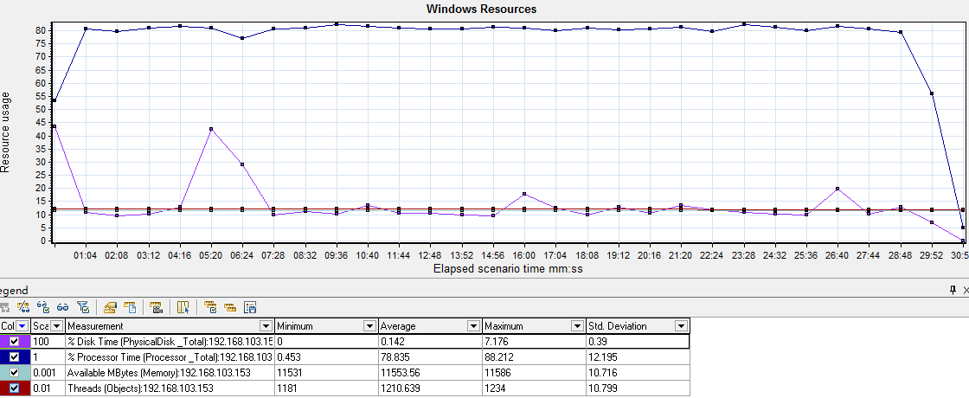
 | 其它性能指标 |  | 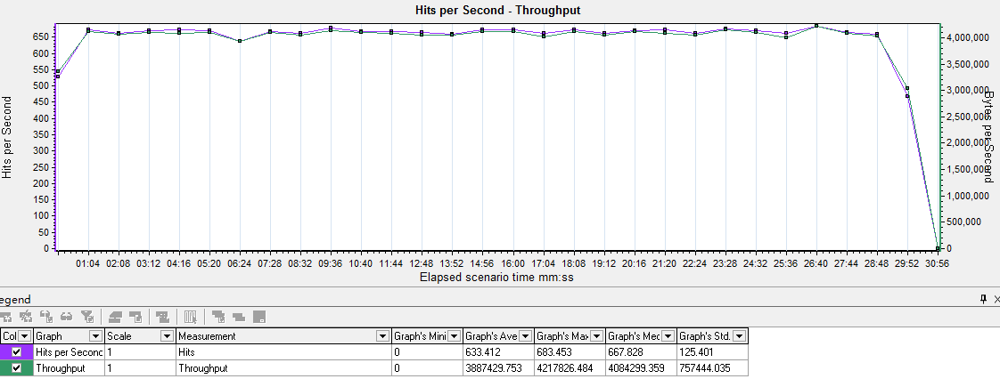
 | 分析描述 |  | 综上所述，“我的下载页”500在线50并发持续30mins的情况下，核心业务平均响应时间为10.759s，事务成功率100.00%，各资源情况良好，性能达到指定需求

我的收藏页
测试场景 | 并发 |  |  | 响应时间 |  |  |  |  |  |  |  | 业务处理能力 |  | 事务成功率
我的收藏页 | 关键事务 | Concurrent Type | Load Duration | Minimum | Average | Maximum | Std. Deviation | 90 Percent | Pass | Fail | Stop | TPS Avg. | TPS Max.
 | 我的收藏页 | 300在线200并发 | 30m | 0.026 | 0.104 | 0.31 | 0.04 | 0.154 | 1198126 | 0 | 0 | 643.808 | 843 | 100.00%
返回
 | 硬件资源情况 |  | 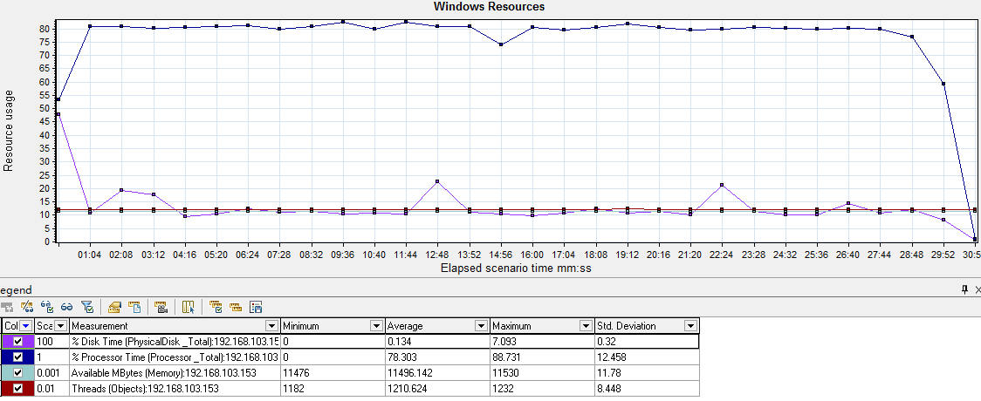
 | 其它性能指标 |  | 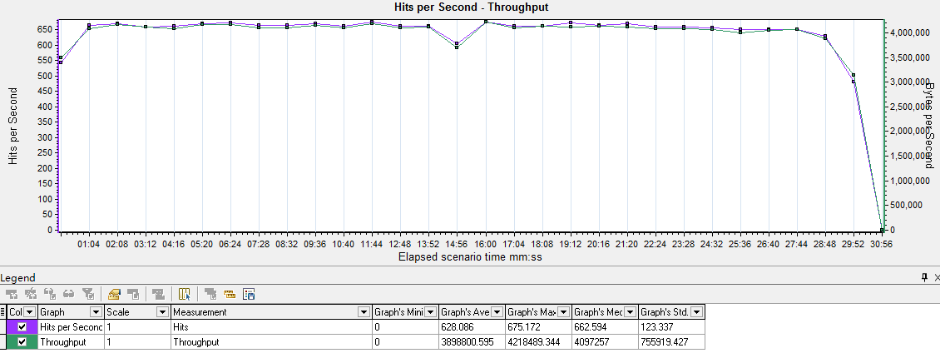
 | 分析描述 |  | 综上所述，“我的收藏页”500在线200并发持续30mins的情况下，核心业务平均响应时间为0.026s，事务成功率100.00%，各资源情况良好，性能达到指定需求

上传文件
测试场景 | 并发 |  |  | 响应时间 |  |  |  |  |  |  |  | 业务处理能力 |  | 事务成功率
上传文件 | 关键事务 | Concurrent Type | Load Duration | Minimum | Average | Maximum | Std. Deviation | 90 Percent | Pass | Fail | Stop | TPS Avg. | TPS Max.
 | 上传文件 | 300在线200并发 | 30m | 0.009 | 1.03 | 12.796 | 1.596 | 2.761 | 30549 | 0 | 0 | 15.944 | 261 | 100.00%
返回
 | 硬件资源情况 |  | 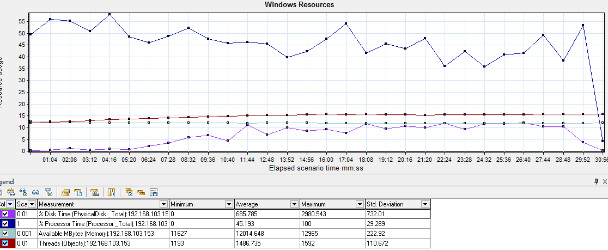
 | 其它性能指标 |  | 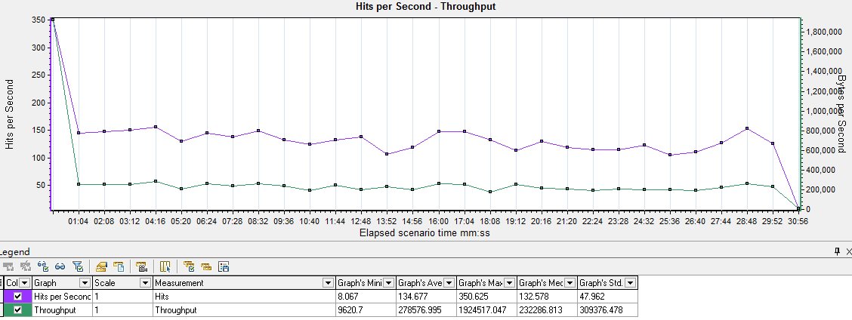
 | 分析描述 |  | 综上所述，“上传文件”500在线200并发持续30mins的情况下，核心业务平均响应时间为1.03s，事务成功率100.00%，各资源情况良好，性能达到指定需求

混合场景
测试场景 | 并发 |  |  | 响应时间 |  |  |  |  |  |  |  | 业务处理能力 |  | 事务成功率
混合场景 | 关键事务 | Concurrent Type | Load Duration | Minimum | Average | Maximum | Std. Deviation | 90 Percent | Pass | Fail | Stop | TPS Avg. | TPS Max.
 | 上传文件 | 50在线 | 1h | 0.01 | 0.203 | 3.606 | 0.257 | 0.469 | 33995 | 0 | 0 | 9.386 | 50 | 100.00%
 | 我的上传 | 100在线 |  | 0.071 | 1.407 | 7.586 | 0.778 | 2.393 | 100200 | 0 | 0 | 27.664 | 90 | 100.00%
 | 我的下载 | 100在线 |  | 0.014 | 0.383 | 12.391 | 0.433 | 0.828 | 216100 | 0 | 0 | 59.663 | 355 | 100.00%
 | 我的收藏 | 100在线 |  | 0.013 | 0.394 | 7.948 | 0.442 | 0.87 | 204390 | 0 | 0 | 56.43 | 312 | 100.00%
 | 校内资源左栏目 | 200在线 |  | 0.017 | 0.509 | 9.319 | 0.439 | 1.018 | 335180 | 0 | 0 | 92.54 | 375 | 100.00%
 | 校内资源搜索 | 150在线 |  | 0.013 | 0.392 | 10.249 | 0.407 | 0.857 | 284400 | 0 | 0 | 78.52 | 451 | 100.00%
 | 资源库首页 | 150在线 |  | 0.04 | 1.185 | 20.437 | 0.976 | 3.074 | 99450 | 0 | 0 | 27.457 | 154 | 100.00%
 | 首页搜索 | 150在线 |  | 0.041 | 0.875 | 10.283 | 0.622 | 1.648 | 187200 | 0 | 0 | 51.684 | 162 | 100.00%
返回
 | 硬件资源情况 |  | 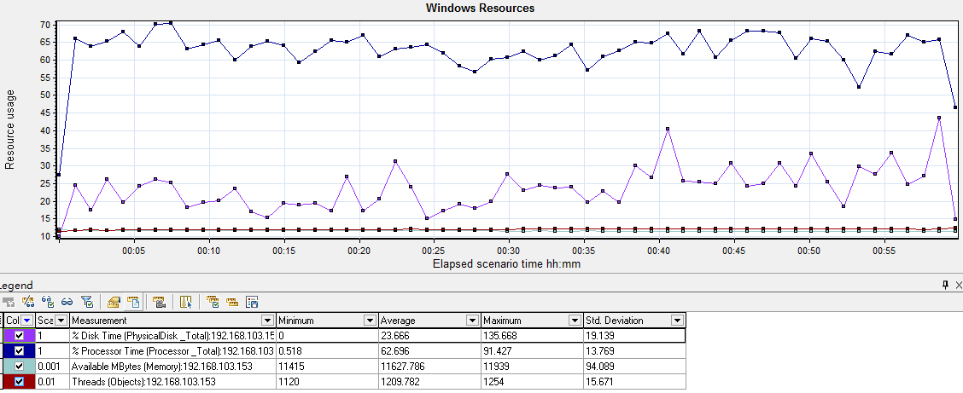
 | 其它性能指标 |  | 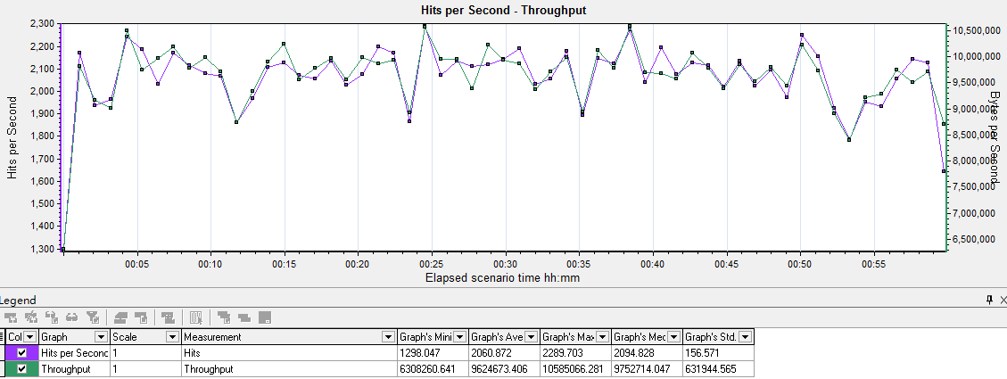
 | 分析描述 |  | 综上所述，混合场景测试，500个虚拟用户按指定要求持续8h分别100在线操作5个不同业务的情况下，各核心业务的平均响应时间都满足各业务指定需求，各事务成功率均100.00%，各资源情况良好，性能达到指定需求

